記入見本
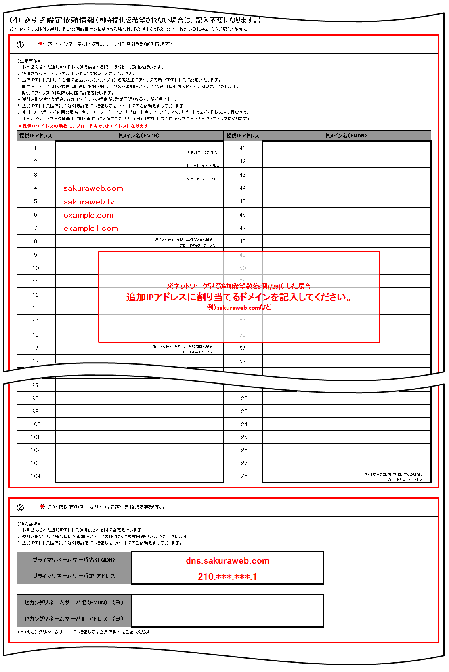
 |  |  | 1/6
追加IPアドレス申請書（専用サーバ Platform St /専用サーバ Platform Ad）

 |  | 2019.10.01 改訂

 | JPNICハンドル（グループハンドル）を使用し申請をされる場合の記入例

 | 「ネットワーク情報」と「管理者連絡窓口のJPNICハンドル（グループハンドル）情報」と
 | 「技術連絡担当者のJPNICハンドル（グループハンドル）情報」の情報のみを記入ください。
 | 本申請書には、JPNIC等の外部団体へ申請する情報が含まれております。特に記入がない限りは漏れなくすべてご記入ください。
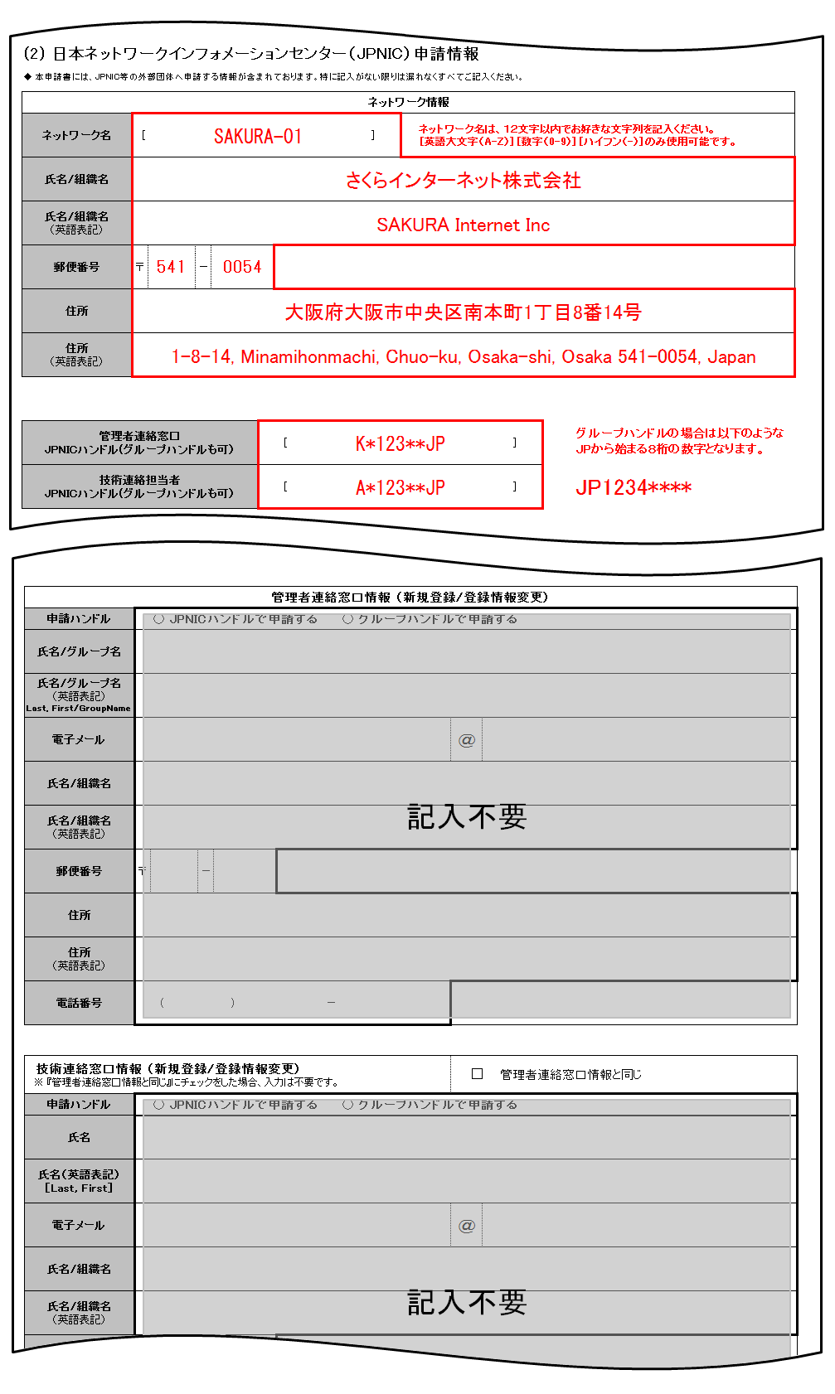

 |  |  | 2/6
 | 新規にJPNICハンドルで申請をされる場合の記入例

 | 「ネットワーク情報」と「管理者連絡窓口情報 (新規登録/登録情報変更)」と
 | 「技術連絡担当者情報 (新規登録/登録情報変更)」の情報のみを記入ください。
 | 本申請書には、JPNIC等の外部団体へ申請する情報が含まれております。特に記入がない限りは漏れなくすべてご記入ください。
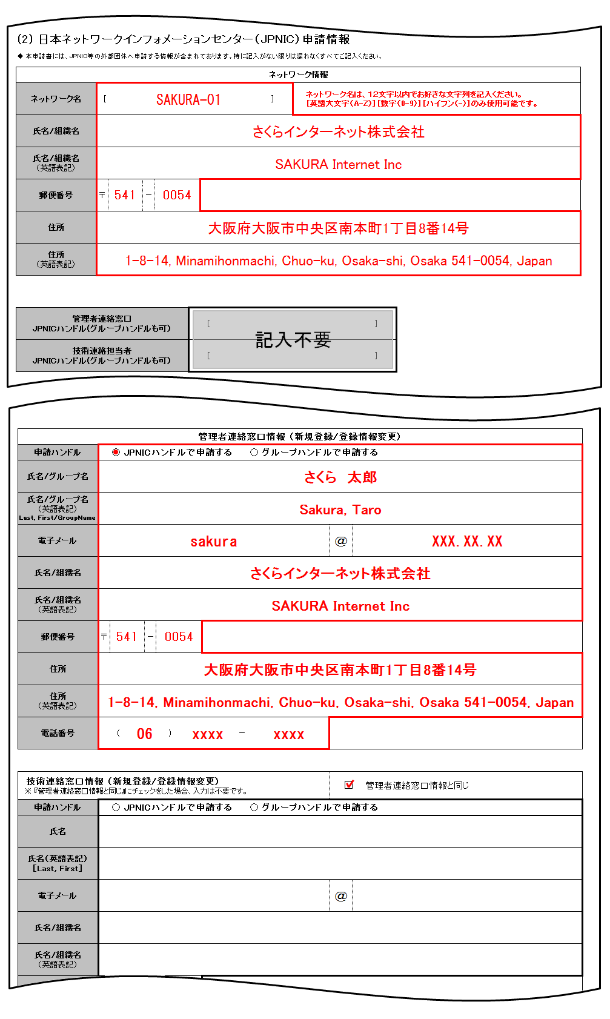

 |  |  | 3/6

 | 新規にグループハンドルで申請をされる場合の記入例

 | 「ネットワーク情報」と「管理者連絡窓口情報 (新規登録/登録情報変更)」と
 | 「技術連絡担当者情報 (新規登録/登録情報変更)」の情報のみを記入ください。
 | 本申請書には、JPNIC等の外部団体へ申請する情報が含まれております。特に記入がない限りは漏れなくすべてご記入ください。


 |  |  | 4/6

 | JPNICハンドル（グループハンドル）を使用しかつ、記載されている
 | JPNICハンドル（グループハンドル）登録も合わせて変更申請される場合の記入例
 | 「ネットワーク情報」と「管理者連絡窓口のJPNICハンドル（グループハンドルも可）」と「技術連絡担当者のJPNICハンドル（グループハンドルも可）」の情報を記入し、

 | 登録情報を変更される情報の詳細を「管理者連絡窓口情報 (新規登録/登録情報変更)」または「技術連絡担当者情報 (新規登録/登録情報変更)」に記入ください。
 | 本申請書には、JPNIC等の外部団体へ申請する情報が含まれております。特に記入がない限りは漏れなくすべてご記入ください。
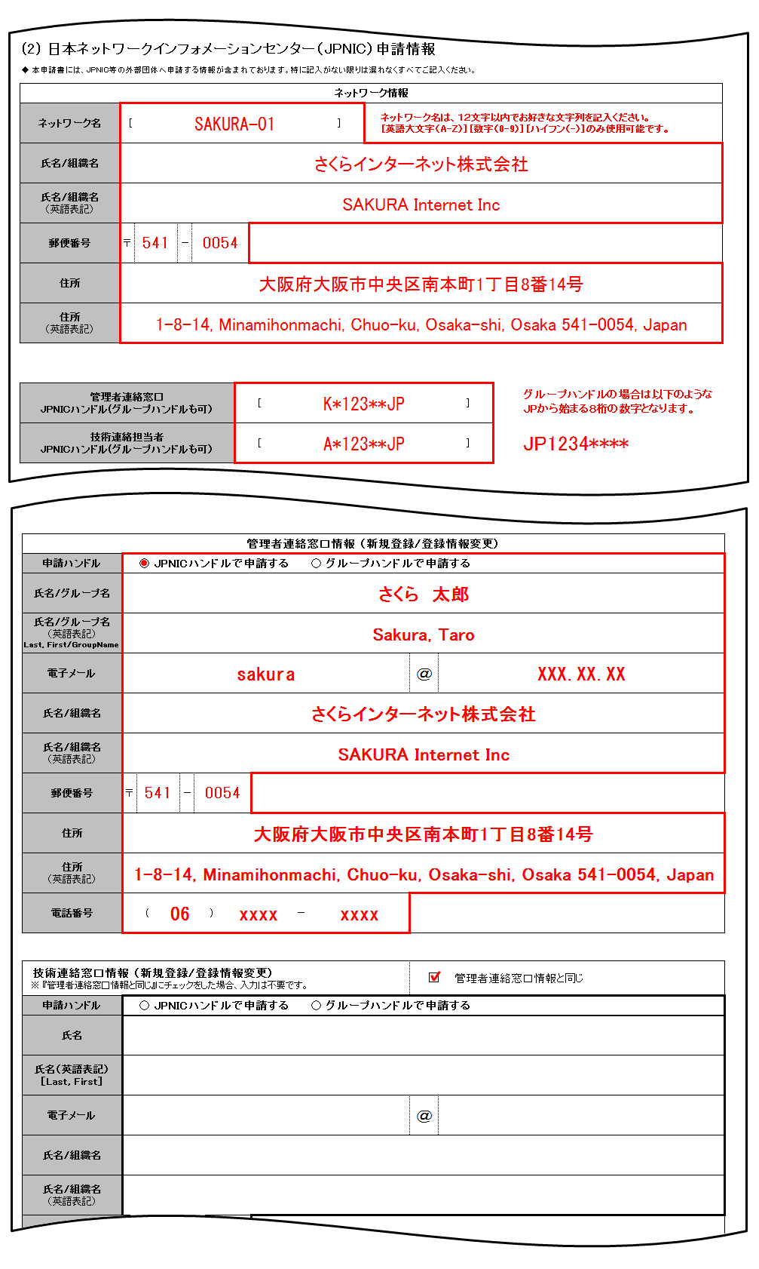

 |  |  | 5/6

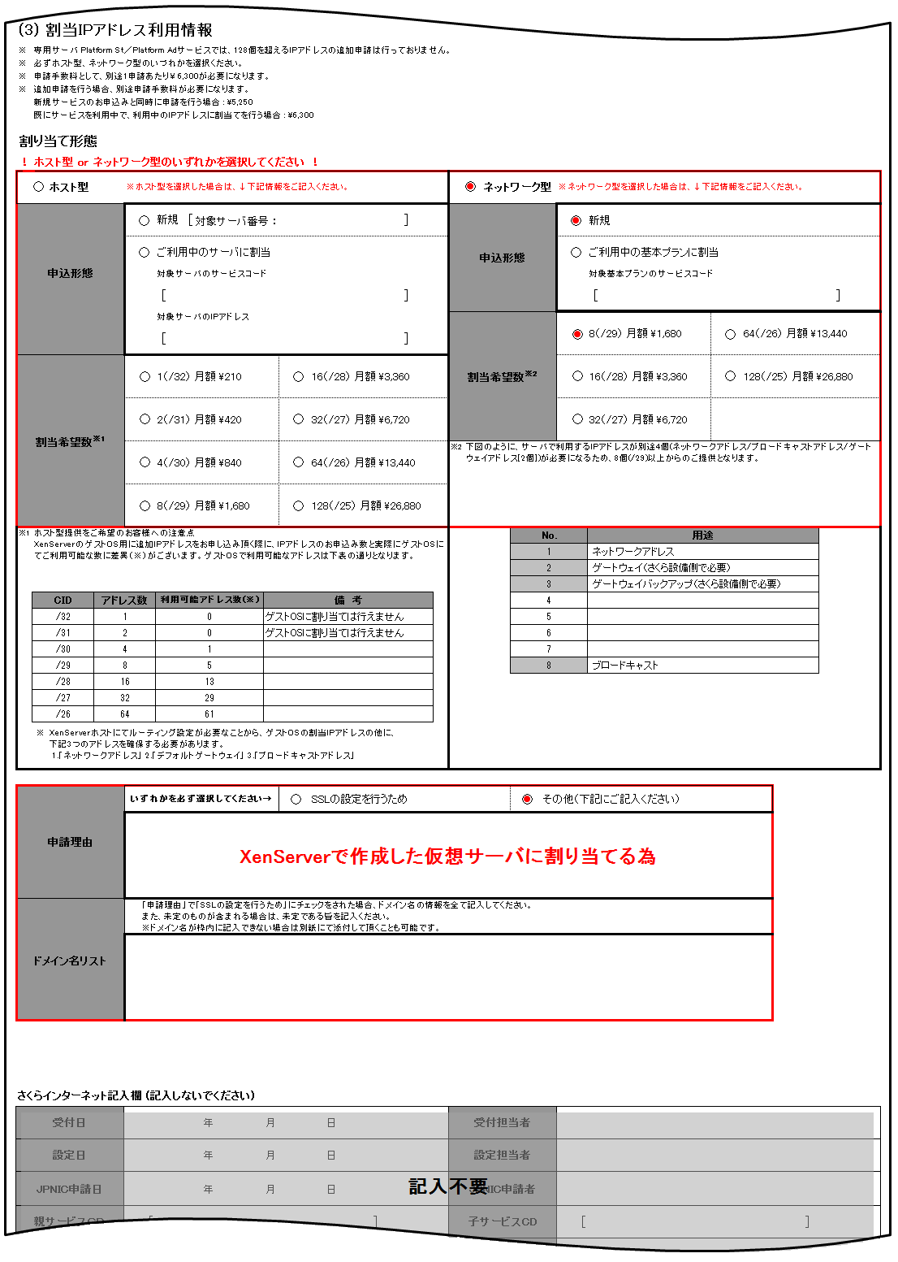

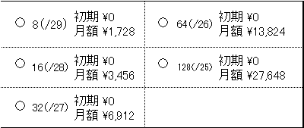
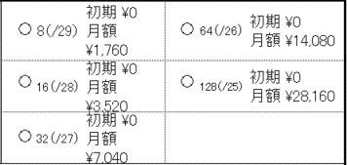
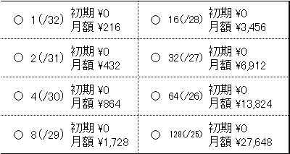
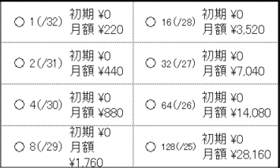

 |  |  | 6/6

 | ◆ ①もしくは②にチェックを入れ、下記の通りご記入ください。同時提供を希望されない場合は、記入不要になります。

ご契約者様情報
 |  |  |  |  |  |  |  |  |  |  |  |  |  |  |  |  |  |  |  |  |  |  |  |  |  |  |  |  |  |  |  |  |  |  |  |  |  |  |  |  |  |  |  |  |  | 1/6
追加IPアドレス申請書（専用サーバ Platform St /専用サーバ Platform Ad）

 |  |  | 2019.10.01 改訂

 | 太枠で囲まれた項目をそれぞれご記入いただき、さくらインターネットまでご郵送ください。
【書類送付先】
〒160－0023
東京都新宿区西新宿7－20－1住友不動産西新宿ビル33F
さくらインターネット株式会社 書面受付窓口 宛
【お問い合わせ先】
カスタマーセンター 0120-775-664 月～金 9:45～18:00

[ お申し込みの際の注意事項 ] |  |  |  |  |  |  |  |  |  |  |  |  |  |  |  |  |  |  |  |  |  |  |  |  |  | [ ご記入の際の注意事項 ]

● | 本申込書は原本のみ有効で、FAX・コピー等では受付いたしておりません。 |  |  |  |  |  |  |  |  |  |  |  |  |  |  |  |  |  |  |  |  |  |  |  |  | ● | 「FAX番号」「携帯電話番号」は任意項目です。登録を希望される方のみご記入ください。
● | お申し込み受理後、請求書のお支払期限までに入金がない場合、自動的にキャンセルとなります。 |  |  |  |  |  |  |  |  |  |  |  |  |  |  |  |  |  |  |  |  |  |  |  |  | ● | 「電子メールアドレス」には、携帯電話/当社が提供するサービスの電子メールアドレスの登録はできません。
● | 本契約は、消費者契約法に基づく、クーリングオフを行うことはできません。 |  |  |  |  |  |  |  |  |  |  |  |  |  |  |  |  |  |  |  |  |  |  |  |  | ● | 捺印欄には鮮明にご捺印ください。不鮮明等の理由により、読みとりができない場合は、無効となります。
● | 本契約を未成年者の方が行う場合、親権者の方が同意した上で行わなければなりません。
● | 本申込書は、申請年月日より3ヶ月有効です。
● | 本申込書の内容、及び条件は改善などのため、予告なく変更することがあります。
● | お申し込み前に以下の「約款」「個人情報の取り扱いについて」を必ずご一読の上、同意欄にチェックを入れてください。
ご契約者の印鑑を鮮明に捺印ください
 | ―基本約款： |  |  | https://www.sakura.ad.jp/agreement/[a]yakkan0_kihon.pdf
 | ―専用サーバ Platformサービス約款： |  |  |  |  |  |  |  |  | https://www.sakura.ad.jp/agreement/[a]yakkan4_platform.pdf
 | ―個人情報の取扱いについて： |  |  |  |  |  |  |  | https://www.sakura.ad.jp/privacy/statement/
 | ご契約者情報内の「同意チェック」欄にチェックが入っていない場合、お手続きを承ることができません。

(1) さくらインターネット会員登録情報 |  |  |  |  |  |  |  |  |  |  |  |  |  |  |  |  |  |  |  |  |  |  |  |  |  |  |  |  |  |  |  |  |  | 申込日 |  |  |  |  | 年 |  |  | 月 |  |  | 日
同意チェック ※チェックを入れてください |  |  |  |  |  |  |  |  |  | 私は貴社の約款および個人情報の取扱いについてに同意しました。
会員ID |  |  |  |  |  | [ |  |  |  |  |  |  |  |  |  |  |  |  |  | ] | ！既に会員IDをおもちの場合は必ず記入ください！
ご契約種別 |  |  |  |  |  |  |  | 個人 |  | ／ |  | 営利法人 (株式会社･有限会社) |  |  |  |  |  |  |  |  |  | 社団法人 |  |  |  |  | 自営業 |  |  |  |  | 医療法人 |  |  |  | 任意団体 |  | その他法人（ |  |  |  |  |  |  |  | )
ご契約者名 (契約法人名・団体名) |  |  |  |  |  | フリガナ |  |  |  |  |  |  |  |  |  |  |  |  |  |  |  |  |  |  |  |  |  |  |  |  |  |  |  |  |  |  |  |  |  |  | お申込印
印
法人担当者 (「個人」の場合 は記入不要) |  |  |  |  |  | フリガナ
※ご捺印ください
性別 |  |  |  |  |  |  |  | 男性 |  | / |  | 女性 |  |  | 生年月日（西暦） |  |  |  |  |  |  |  |  |  | 年 |  |  |  | 月 |  |  |  | 日
ご契約者 連絡先 |  |  |  |  |  | 〒 |  |  |  | －

 |  |  |  |  |  |  |  |  |  |  |  |  | ビル・マンション・建物名 |  |  |  |  |  |  | （ |  |  |  |  |  |  |  |  |  |  |  |  |  |  |  |  |  |  |  |  |  |  |  |  |  | )
 |  |  |  |  |  | 電話番号 |  |  |  |  |  |  |  | ( |  |  |  | ) |  |  |  |  |  | － |  |  |  |  |  |  |  | FAX番号 |  |  |  | ( |  | ) |  |  |  | －
 |  |  |  |  |  | 携帯電話 |  |  |  |  |  |  |  | ( |  |  |  | ) |  |  |  |  |  | －
 |  |  |  |  |  | 電子メールアドレス |  |  |  |  |  |  |  |  |  |  |  |  |  |  |  |  |  |  |  |  |  |  |  |  |  |  |  |  | ＠

 |  |  |  |  |  |  |  |  |  |  |  |  |  |  |  |  |  |  |  |  |  |  |  |  |  |  |  |  |  |  |  |  |  |  |  |  |  |  |  |  |  |  |  |  |  | 2/6
(2) 日本ネットワークインフォメーションセンター（JPNIC）申請情報
◆ 本申請書には、JPNIC等の外部団体へ申請する情報が含まれております。特に記入がない限りは漏れなくすべてご記入ください。

ネットワーク情報
ネットワーク名 |  |  |  |  |  | [ |  |  |  |  |  |  |  |  |  |  |  |  |  | ] |  |  | ネットワーク名は、１２文字以内でお好きな文字列を記入ください。 ［英語大文字（A-Z）］［数字（0-9）］［ハイフン（-）］のみ使用可能です。
氏名/組織名
氏名/組織名 （英語表記）
郵便番号 |  |  |  |  |  | 〒 |  |  |  | －
住所
住所 （英語表記）

※過去にさくらインターネットで取得したハンドルを利用する場合は、こちらへご記入ください
※過去にさくらインターネットで取得したハンドルの登録内容を変更して利用する場合は、こちらへハンドル名を記入のうえ、下の「登録情報変更」へもチェックをいれ、必要情報をご記入ください。 注）さくらインターネット以外で取得されたハンドルは使用できないため、下の「新規申込」にチェックをいれ、必要情報をご記入ください
管理者連絡窓口 JPNICハンドル(グループハンドルも可） |  |  |  |  |  |  |  |  |  |  |  |  |  |  | [ |  |  |  |  |  |  |  |  |  |  |  |  |  | ]
技術連絡担当者 JPNICハンドル(グループハンドルも可） |  |  |  |  |  |  |  |  |  |  |  |  |  |  | [ |  |  |  |  |  |  |  |  |  |  |  |  |  | ]

※お持ちのハンドルを使用せず新規申込、または登録情報変更をご希望の場合は以下窓口欄をご記入ください。 ※さくらインターネット以外で取得されたハンドルは使用できないため、「新規申込」にチェックをいれ、必要情報をご記入ください。
管理者連絡窓口情報 （新規登録/登録情報変更）
申請ハンドル |  |  |  |  |  |  |  | JPNICハンドルで申請する |  |  |  |  |  |  |  |  |  |  | グループハンドルで申請する
氏名/グループ名
氏名/グループ名 （英語表記） Last, First/GroupName
電子メール |  |  |  |  |  |  |  |  |  |  |  |  |  |  |  |  |  |  |  |  |  |  |  |  | ＠
氏名/組織名
氏名/組織名 （英語表記）
郵便番号 |  |  |  |  |  | 〒 |  |  |  | －
住所
住所 （英語表記）
電話番号 |  |  |  |  |  |  | ( |  |  |  |  | ) |  |  |  |  | －

技術連絡窓口情報 （新規登録/登録情報変更） ※ 『管理者連絡窓口情報と同じ』にチェックをした場合、入力は不要です。 |  |  |  |  |  |  |  |  |  |  |  |  |  |  |  |  |  |  |  |  |  |  |  |  |  |  |  | 管理者連絡窓口情報と同じ
申請ハンドル |  |  |  |  |  |  |  | JPNICハンドルで申請する |  |  |  |  |  |  |  |  |  |  | グループハンドルで申請する
氏名/グループ名
氏名/グループ名 （英語表記） Last, First/GroupName
電子メール |  |  |  |  |  |  |  |  |  |  |  |  |  |  |  |  |  |  |  |  |  |  |  |  | ＠
氏名/組織名
氏名/組織名 （英語表記）
郵便番号 |  |  |  |  |  | 〒 |  |  |  | －
住所
住所 （英語表記）
電話番号 |  |  |  |  |  |  | ( |  |  |  |  | ) |  |  |  |  | －

 |  |  |  |  |  |  |  |  |  |  |  |  |  |  |  |  |  |  |  |  |  |  |  |  |  |  |  |  |  |  |  |  |  |  |  |  |  |  |  |  |  |  |  |  |  | 3/6
(3) 割当IPアドレス利用情報
※ | 専用サーバ Platform St／Platform Adサービスでは、128個を超えるIPアドレスの追加申請は行っておりません。
※ | 必ずホスト型、ネットワーク型のいづれかを選択ください。
※ | 申請手数料として、別途1申請あたり￥6,600が必要になります。
※ | 追加申請を行う場合、別途申請手数料が必要になります。
 | 新規サービスのお申込みと同時に申請を行う場合 : \5,500
 | 既にサービスを利用中で、利用中のIPアドレスに割当てを行う場合 : \6,600

割り当て形態

！ ホスト型 or ネットワーク型のいずれかを選択してください ！
 |  | ホスト型 |  |  |  | ※ホスト型を選択した場合は、↓下記情報をご記入ください。 |  |  |  |  |  |  |  |  |  |  |  |  |  |  |  |  |  |  |  |  |  | ネットワーク型 |  |  |  |  | ※ネットワーク型を選択した場合は、↓下記情報をご記入ください。
申込形態 |  |  |  |  |  |  |  | 新規 |  | [ 対象サーバ番号 ： ] |  |  |  |  |  |  |  |  |  |  |  |  | ] |  |  | 申込形態 |  |  |  |  |  |  |  |  | 新規
 |  |  |  |  |  |  |  | ご利用中のサーバに割当 |  |  |  |  |  |  |  |  |  |  |  |  |  |  |  |  |  |  |  |  |  |  |  |  |  |  | ご利用中の基本プランに割当
 |  |  |  |  |  |  |  | 対象サーバのサービスコード |  |  |  |  |  |  |  |  |  |  |  |  |  |  |  |  |  |  |  |  |  |  |  |  |  |  | 対象基本プランのサービスコード
 |  |  |  |  |  |  |  | [ |  |  |  |  |  |  |  |  |  |  |  |  |  |  | ] |  |  |  |  |  |  |  |  |  |  |  | [ |  |  |  |  |  |  |  |  | ]
 |  |  |  |  |  |  |  | 対象サーバのIPアドレス |  |  |  |  |  |  |  |  |  |  |  |  |  |  |  |  |  | 割当希望数※2 |  |  |  |  |  |  |  |  | 8（/29） |  | 初期 \0 月額 \1,760 |  |  | 64（/26） |  | 初期 \0 月額 \14,080
 |  |  |  |  |  |  |  | [ |  |  |  |  |  |  |  |  |  |  |  |  |  |  | ]
割当希望数※1 |  |  |  |  |  |  |  | 1（/32） |  |  | 初期 \0 月額 \220 |  |  |  |  |  | 16（/28） |  |  | 初期 \0 月額 \3,520 |  |  |  |  |  |  |  |  |  |  |  |  |  |  | 16（/28） |  | 初期 \0 月額 \3,520 |  |  | 128（/25） |  | 初期 \0 月額 \28,160
 |  |  |  |  |  |  |  | 2（/31） |  |  | 初期 \0 月額 \440 |  |  |  |  |  | 32（/27） |  |  | 初期 \0 月額 \7,040 |  |  |  |  |  |  |  |  |  |  |  |  |  |  | 32（/27） |  | 初期 \0 月額 \7,040
 |  |  |  |  |  |  |  | 4（/30） |  |  | 初期 \0 月額 \880 |  |  |  |  |  | 64（/26） |  |  | 初期 \0 月額 \14,080 |  |  |  |  |  | ※2 | 下図のように、サーバで利用するIPアドレスが別途4個(ネットワークアドレス/ブロードキャストアドレス/ゲートウェイアドレス[2個])が必要になるため、8個(/29)以上からのご提供となります。
 |  |  |  |  |  |  |  | 8（/29） |  |  | 初期 \0 月額 \1,760 |  |  |  |  |  | 128（/25） |  |  | 初期 \0 月額 \28,160
※1 | ホスト型提供をご希望のお客様への注意点 XenServerのゲストOS用に追加IPアドレスをお申し込み頂く際に、IPアドレスのお申込み数と実際にゲストOSにてご利用可能な数に差異（※）がございます。ゲストOSで利用可能なアドレスは下表の通りとなります。 |  |  |  |  |  |  |  |  |  |  |  |  |  |  |  |  |  |  |  |  |  |  |  |  |  |  |  |  | No. |  |  |  |  | 用途
 |  |  |  |  |  |  |  |  |  |  |  |  |  |  |  |  |  |  |  |  |  |  |  |  |  |  |  |  |  | 1 |  |  |  |  | ネットワークアドレス
 |  |  |  |  |  |  |  |  |  |  |  |  |  |  |  |  |  |  |  |  |  |  |  |  |  |  |  |  |  | 2 |  |  |  |  | ゲートウェイ（さくら設備側で必要）
 |  |  |  |  |  |  |  |  |  |  |  |  |  |  |  |  |  |  |  |  |  |  |  |  |  |  |  |  |  | 3 |  |  |  |  | ゲートウェイバックアップ（さくら設備側で必要）
 | CID |  |  | アドレス数 |  |  |  | 利用可能アドレス数(※) |  |  |  |  |  |  | 備 考 |  |  |  |  |  |  |  |  |  |  |  |  |  |  | 4
 | /32 |  |  | 1 |  |  |  | 0 |  |  |  |  |  |  | ゲストOSに割り当ては行えません |  |  |  |  |  |  |  |  |  |  |  |  |  |  | 5
 | /31 |  |  | 2 |  |  |  | 0 |  |  |  |  |  |  | ゲストOSに割り当ては行えません |  |  |  |  |  |  |  |  |  |  |  |  |  |  | 6
 | /30 |  |  | 4 |  |  |  | 1 |  |  |  |  |  |  |  |  |  |  |  |  |  |  |  |  |  |  |  |  |  | 7
 | /29 |  |  | 8 |  |  |  | 5 |  |  |  |  |  |  |  |  |  |  |  |  |  |  |  |  |  |  |  |  |  | 8 |  |  |  |  | ブロードキャスト
 | /28 |  |  | 16 |  |  |  | 13
 | /27 |  |  | 32 |  |  |  | 29
 | /26 |  |  | 64 |  |  |  | 61

 | ※ | XenServerホストにてルーティング設定が必要なことから、ゲストOSの割当IPアドレスの他に、 下記3つのアドレスを確保する必要があります。 1.「ネットワークアドレス」 2.「デフォルトゲートウェイ」 3.「ブロードキャストアドレス」

申請理由 |  |  |  |  |  | いずれかを必ず選択してください→ |  |  |  |  |  |  |  |  |  |  | SSLの設定を行うため |  |  |  |  |  |  |  |  |  |  |  |  |  |  | その他（下記にご記入ください）

ドメイン名リスト |  |  |  |  |  |  | 「申請理由」で「SSLの設定を行うため」にチェックをされた場合、ドメイン名の情報を全て記入してください。 また、未定のものが含まれる場合は、未定である旨を記入ください。 ※ドメイン名が枠内に記入できない場合は別紙にて添付して頂くことも可能です。

さくらインターネット記入欄 (記入しないでください)

受付日 |  |  |  |  |  |  |  |  |  |  | 年 |  |  |  | 月 |  |  | 日 |  |  |  |  |  |  |  | 受付担当者
設定日 |  |  |  |  |  |  |  |  |  |  | 年 |  |  |  | 月 |  |  | 日 |  |  |  |  |  |  |  | 設定担当者
JPNIC申請日 |  |  |  |  |  |  |  |  |  |  | 年 |  |  |  | 月 |  |  | 日 |  |  |  |  |  |  |  | JPNIC申請者
親サービスＣＤ |  |  |  |  |  |  | [ |  |  |  |  |  |  |  |  |  |  |  |  |  | ] |  |  |  |  | 子サービスCD |  |  |  |  |  |  |  | [ |  |  |  |  |  |  |  |  | ]
割当先IPアドレス |  |  |  |  |  |  |  |  |  |  |  |  |  |  |  |  |  |  |  |  |  |  |  |  |  | 追加IPアドレス
備考

 |  |  |  |  |  |  |  |  |  |  |  |  |  |  |  |  |  |  |  |  |  |  |  |  |  |  |  |  |  |  |  |  |  |  |  |  |  |  |  |  |  |  |  |  |  | 4/6

(4) 逆引き設定依頼情報（同時提供を希望されない場合は、記入不要になります。）
追加IPアドレス提供と逆引き設定の同時提供を希望される場合は、「①」もしくは「②」のいずれかの○にチェックをご記入ください。
① |  |  |  | さくらインターネット保有のサーバに逆引き設定を依頼する
 | 《注意事項》
 | 1. お申込みされた追加IPアドレスが提供される際に、弊社にて設定を行います。
 | 2. 提供されるIPアドレス数以上の設定は承ることはできません。
 | 3. 提供IPアドレス「1」の右側に記述いただいたドメイン名を追加IPアドレスで最小ＩＰアドレスに設定いたします。
 | 提供IPアドレス「2」の右側に記述いただいたドメイン名を追加IPアドレスで2番目に小さいＩＰアドレスに設定いたします。
 | 提供IPアドレス「3」以降も同様に設定を行います。
 | 4. 逆引き指定された場合、追加IPアドレスの提供が3営業日遅くなることがございます。
 | 5. 追加IPアドレス提供後の逆引き設定につきましては、メールにてご依頼を承っております。
 | 6. ネットワーク型をご利用の場合、ネットワークアドレス※1とブロードキャストアドレス※2とゲートウェイアドレス(×2個)※3は、
 | サーバやネットワーク機器用に割り当てることができません。（提供IPアドレスの最後がブロードキャストアドレスになります）

 | 提供IPアドレス |  |  |  | ドメイン名（FQDN） |  |  |  |  |  |  |  |  |  |  |  |  |  |  |  |  |  |  |  |  | 提供IPアドレス |  |  |  |  | ドメイン名（FQDN）
 | 1 |  |  |  |  |  |  |  |  |  |  |  |  |  |  |  |  |  |  |  | ※ ネットワークアドレス |  |  |  |  | 41
 | 2 |  |  |  |  |  |  |  |  |  |  |  |  |  |  |  |  |  |  |  | ※ ゲートウェイアドレス |  |  |  |  | 42
 | 3 |  |  |  |  |  |  |  |  |  |  |  |  |  |  |  |  |  |  |  | ※ ゲートウェイアドレス |  |  |  |  | 43
 | 4 |  |  |  |  |  |  |  |  |  |  |  |  |  |  |  |  |  |  |  |  |  |  |  |  | 44
 | 5 |  |  |  |  |  |  |  |  |  |  |  |  |  |  |  |  |  |  |  |  |  |  |  |  | 45
 | 6 |  |  |  |  |  |  |  |  |  |  |  |  |  |  |  |  |  |  |  |  |  |  |  |  | 46
 | 7 |  |  |  |  |  |  |  |  |  |  |  |  |  |  |  |  |  |  |  |  |  |  |  |  | 47
 | 8 |  |  |  |  |  |  |  |  |  |  |  |  |  |  | ※ 「ネットワーク型」で8個(/29) の場合、ブロードキャストアドレス |  |  |  |  |  |  |  |  |  | 48
 | 9 |  |  |  |  |  |  |  |  |  |  |  |  |  |  |  |  |  |  |  |  |  |  |  |  | 49
 | 10 |  |  |  |  |  |  |  |  |  |  |  |  |  |  |  |  |  |  |  |  |  |  |  |  | 50
 | 11 |  |  |  |  |  |  |  |  |  |  |  |  |  |  |  |  |  |  |  |  |  |  |  |  | 51
 | 12 |  |  |  |  |  |  |  |  |  |  |  |  |  |  |  |  |  |  |  |  |  |  |  |  | 52
 | 13 |  |  |  |  |  |  |  |  |  |  |  |  |  |  |  |  |  |  |  |  |  |  |  |  | 53
 | 14 |  |  |  |  |  |  |  |  |  |  |  |  |  |  |  |  |  |  |  |  |  |  |  |  | 54
 | 15 |  |  |  |  |  |  |  |  |  |  |  |  |  |  |  |  |  |  |  |  |  |  |  |  | 55
 | 16 |  |  |  |  |  |  |  |  |  |  |  |  |  |  | ※ 「ネットワーク型」で16個(/28) の場合、ブロードキャストアドレス |  |  |  |  |  |  |  |  |  | 56
 | 17 |  |  |  |  |  |  |  |  |  |  |  |  |  |  |  |  |  |  |  |  |  |  |  |  | 57
 | 18 |  |  |  |  |  |  |  |  |  |  |  |  |  |  |  |  |  |  |  |  |  |  |  |  | 58
 | 19 |  |  |  |  |  |  |  |  |  |  |  |  |  |  |  |  |  |  |  |  |  |  |  |  | 59
 | 20 |  |  |  |  |  |  |  |  |  |  |  |  |  |  |  |  |  |  |  |  |  |  |  |  | 60
 | 21 |  |  |  |  |  |  |  |  |  |  |  |  |  |  |  |  |  |  |  |  |  |  |  |  | 61
 | 22 |  |  |  |  |  |  |  |  |  |  |  |  |  |  |  |  |  |  |  |  |  |  |  |  | 62
 | 23 |  |  |  |  |  |  |  |  |  |  |  |  |  |  |  |  |  |  |  |  |  |  |  |  | 63
 | 24 |  |  |  |  |  |  |  |  |  |  |  |  |  |  |  |  |  |  |  |  |  |  |  |  | 64 |  |  |  |  |  |  |  |  |  |  |  | ※ 「ネットワーク型」で64個(/26) の場合、ブロードキャストアドレス
 | 25 |  |  |  |  |  |  |  |  |  |  |  |  |  |  |  |  |  |  |  |  |  |  |  |  | 65
 | 26 |  |  |  |  |  |  |  |  |  |  |  |  |  |  |  |  |  |  |  |  |  |  |  |  | 66
 | 27 |  |  |  |  |  |  |  |  |  |  |  |  |  |  |  |  |  |  |  |  |  |  |  |  | 67
 | 28 |  |  |  |  |  |  |  |  |  |  |  |  |  |  |  |  |  |  |  |  |  |  |  |  | 68
 | 29 |  |  |  |  |  |  |  |  |  |  |  |  |  |  |  |  |  |  |  |  |  |  |  |  | 69
 | 30 |  |  |  |  |  |  |  |  |  |  |  |  |  |  |  |  |  |  |  |  |  |  |  |  | 70
 | 31 |  |  |  |  |  |  |  |  |  |  |  |  |  |  |  |  |  |  |  |  |  |  |  |  | 71
 | 32 |  |  |  |  |  |  |  |  |  |  |  |  |  |  | ※ 「ネットワーク型」で32個(/27) の場合、ブロードキャストアドレス |  |  |  |  |  |  |  |  |  | 72
 | 33 |  |  |  |  |  |  |  |  |  |  |  |  |  |  |  |  |  |  |  |  |  |  |  |  | 73
 | 34 |  |  |  |  |  |  |  |  |  |  |  |  |  |  |  |  |  |  |  |  |  |  |  |  | 74
 | 35 |  |  |  |  |  |  |  |  |  |  |  |  |  |  |  |  |  |  |  |  |  |  |  |  | 75
 | 36 |  |  |  |  |  |  |  |  |  |  |  |  |  |  |  |  |  |  |  |  |  |  |  |  | 76
 | 37 |  |  |  |  |  |  |  |  |  |  |  |  |  |  |  |  |  |  |  |  |  |  |  |  | 77
 | 38 |  |  |  |  |  |  |  |  |  |  |  |  |  |  |  |  |  |  |  |  |  |  |  |  | 78
 | 39 |  |  |  |  |  |  |  |  |  |  |  |  |  |  |  |  |  |  |  |  |  |  |  |  | 79
 | 40 |  |  |  |  |  |  |  |  |  |  |  |  |  |  |  |  |  |  |  |  |  |  |  |  | 80

 |  |  |  |  |  |  |  |  |  |  |  |  |  |  |  |  |  |  |  |  |  |  |  |  |  |  |  |  |  |  |  |  |  |  |  |  |  |  |  |  |  |  |  |  |  | 5/6

 | 提供IPアドレス |  |  |  | ドメイン名（FQDN） |  |  |  |  |  |  |  |  |  |  |  |  |  |  |  |  |  |  |  |  | 提供IPアドレス |  |  |  |  | ドメイン名（FQDN）
 | 81 |  |  |  |  |  |  |  |  |  |  |  |  |  |  |  |  |  |  |  |  |  |  |  |  | 105
 | 82 |  |  |  |  |  |  |  |  |  |  |  |  |  |  |  |  |  |  |  |  |  |  |  |  | 106
 | 83 |  |  |  |  |  |  |  |  |  |  |  |  |  |  |  |  |  |  |  |  |  |  |  |  | 107
 | 84 |  |  |  |  |  |  |  |  |  |  |  |  |  |  |  |  |  |  |  |  |  |  |  |  | 108
 | 85 |  |  |  |  |  |  |  |  |  |  |  |  |  |  |  |  |  |  |  |  |  |  |  |  | 109
 | 86 |  |  |  |  |  |  |  |  |  |  |  |  |  |  |  |  |  |  |  |  |  |  |  |  | 110
 | 87 |  |  |  |  |  |  |  |  |  |  |  |  |  |  |  |  |  |  |  |  |  |  |  |  | 111
 | 88 |  |  |  |  |  |  |  |  |  |  |  |  |  |  |  |  |  |  |  |  |  |  |  |  | 112
 | 89 |  |  |  |  |  |  |  |  |  |  |  |  |  |  |  |  |  |  |  |  |  |  |  |  | 113
 | 90 |  |  |  |  |  |  |  |  |  |  |  |  |  |  |  |  |  |  |  |  |  |  |  |  | 114
 | 91 |  |  |  |  |  |  |  |  |  |  |  |  |  |  |  |  |  |  |  |  |  |  |  |  | 115
 | 92 |  |  |  |  |  |  |  |  |  |  |  |  |  |  |  |  |  |  |  |  |  |  |  |  | 116
 | 93 |  |  |  |  |  |  |  |  |  |  |  |  |  |  |  |  |  |  |  |  |  |  |  |  | 117
 | 94 |  |  |  |  |  |  |  |  |  |  |  |  |  |  |  |  |  |  |  |  |  |  |  |  | 118
 | 95 |  |  |  |  |  |  |  |  |  |  |  |  |  |  |  |  |  |  |  |  |  |  |  |  | 119
 | 96 |  |  |  |  |  |  |  |  |  |  |  |  |  |  |  |  |  |  |  |  |  |  |  |  | 120
 | 97 |  |  |  |  |  |  |  |  |  |  |  |  |  |  |  |  |  |  |  |  |  |  |  |  | 121
 | 98 |  |  |  |  |  |  |  |  |  |  |  |  |  |  |  |  |  |  |  |  |  |  |  |  | 122
 | 99 |  |  |  |  |  |  |  |  |  |  |  |  |  |  |  |  |  |  |  |  |  |  |  |  | 123
 | 100 |  |  |  |  |  |  |  |  |  |  |  |  |  |  |  |  |  |  |  |  |  |  |  |  | 124
 | 101 |  |  |  |  |  |  |  |  |  |  |  |  |  |  |  |  |  |  |  |  |  |  |  |  | 125
 | 102 |  |  |  |  |  |  |  |  |  |  |  |  |  |  |  |  |  |  |  |  |  |  |  |  | 126
 | 103 |  |  |  |  |  |  |  |  |  |  |  |  |  |  |  |  |  |  |  |  |  |  |  |  | 127
 | 104 |  |  |  |  |  |  |  |  |  |  |  |  |  |  |  |  |  |  |  |  |  |  |  |  | 128 |  |  |  |  |  |  |  |  |  |  |  | ※ 「ネットワーク型」で128個(/25) の場合、ブロードキャストアドレス

 |  |  |  |  |  |  |  |  |  |  |  |  |  |  |  |  |  |  |  |  |  |  |  |  |  |  |  |  |  |  |  |  |  |  |  |  |  |  |  |  |  |  |  |  |  | 6/6

② |  |  |  | お客様保有のネームサーバに逆引き権限を委譲する
 | 《注意事項》
 | 1. お申込みされた追加IPアドレスが提供される際に設定を行います。
 | 2. 逆引き指定しない場合に比べ追加IPアドレスの提供が、3営業日遅くなることがございます。
 | 3. 追加IPアドレス提供後の逆引き設定につきましは、メールにてご依頼を承っております。

 | プライマリネームサーバ名（FQDN）
 | プライマリネームサーバIP アドレス

 | セカンダリネームサーバ名（FQDN） （※）
 | セカンダリネームサーバIP アドレス （※）
 | （※）セカンダリネームサーバにつきましては必要であればご記入ください。

